วัน
 |  |  |  |  |  |  |  |  |  |  |  |  |  |  |  |  |  |  |  |  |  |  |  |  |  |  |  | ลิฟท์ช่องที่
 |  |  |  | บริษัท โตโยต้านนทบุรี ผู้จำหน่ายโตโยต้า จำกัด
ผู้จัดการศูนย์บริการ |  |  | ผช.ผจก./เจ้าหน้าที่ แผนกซ่อมบำรุง | ตารางการตรวจเช็คและบำรุงรักษา ลิฟท์ยกรถ 2 เสา (คานบน) เดือน...........................พ.ศ..................... |  |  |  |  |  |  |  |  |  |  |  |  |  |  |  |  |  |  |  |  |  |  |  | ผู้รับผิดชอบ
 |  |  |  |  | แผนก.........................................................สาขา............................................

ประจำวัน | ลำดับ | รายการตรวจเช็ค | รายละเอียดในการตรวจเช็ค |  | 1 | 2 | 3 | 4 | 5 | 6 | 7 | 8 | 9 | 10 | 11 | 12 | 13 | 14 | 15 | 16 | 17 | 18 | 19 | 20 | 21 | 22 | 23 | 24 | 25 | 26 | 27 | 28 | 29 | 30 | 31
 | 1 | การรั่วของกระบอก ไฮโดรลิค | ตรวจสอบที่สายลม PU บริเวณชุดควบคุมลิฟท์ต้องแห้ง
 |  |  | ไม่มีน้ำมันในสาย และไม่มีน้ำมันรั่วตามจุดต่างๆ
 | 2 | ระบบ Safety Lock | การกดสวิตช์ปลดล็อค ฟัน Safety ต้องขยับ เข้า/ออกได้
 | 3 | การล็อคของแขนยกรถ | ดูที่เฟืองล็อคที่ปลายแขน ขณะที่ยกลิฟท์ขึ้นจากพื้นล่างสุด
 |  |  | เมื่อยกลิฟท์ขึ้นแล้วแขนต้องถูกล็อค
 | 4 | ยางรองยกรถ | ต้องอยู่ในสภาพดี ไม่ฉีกขาด ขาต่อไม่เสียรูปทรง
 |  |  | และน็อตยึดยางรองขาลิฟท์ต้องแน่น มีครบ 2 ตัว/1 ก้อน
 | 5 | ความต่างระดับแขนลิฟท์ | ยกลิฟท์ขึ้นให้แขนลิฟท์อยู่ที่ระดับอ้างอิง แขนลิฟท์ซ้าย
 |  |  | และขวา อยู่เสมอกันหรือต่างกันไม่เกิน 5 cm
 | 6 | น็อตยึดฟันล็อคแขนลิฟท์ | น็อตยึดฟันล็อคแขนลิฟท์ทั้ง 4 ตัว ต้องแน่นไม่คลายตัว
 | 7 | สลิงและลูกรอก | สลิงไม่มีรอยฉีกขาด และไม่เป็นสนิมลูกรอกต้องหมุนได้
 |  |  | คล่องตัวในช่วงที่ใช้งาน
 | 8 | ชุดควมคุมลิฟท์ | เมนสวิตช์, ปุ่มกดขึ้น-ลง, คันโยก ต้องอยู่ในสภาพสมบูรณ์
 |  |  | และสามารถใช้งานได้ตามปกติ
 | 9 | สกรูยึดฐานลิฟท์ทั้งหมด | ต้องไม่ชำรุดและขันแน่นทุกตัว
 | 10 | การขึ้น - ลง ของลิฟท์ และสวิตช์ตัดสูงสุด | เมื่อกดลิฟท์ขึ้นตัวแขนลิฟท์มีการ ขึ้น-ลง ที่ราบเรียบไม่สะดุด
 |  |  | และเมื่อลิฟท์ขึ้นสูงจนแตะตัวลิมิต ระบบต้องหยุดทำงานทันที
ลงชื่อผู้รับผิดชอบ
ลงชื่อผู้ตรวจสอบ(หัวหน้างาน)
ü
ข้อปฎิบัติ |  |  |  | สัญลักษณ์ | บันทึกปัญหาที่พบและแนวทางการแก้ไข
û
1. ต้องตรวจเช็คตามหัวข้อที่กำหนดก่อนเริ่มปฏิบัติงานทุกวัน |  |  |  | ปกติ | วันที่ |  |  |  |  | ปัญหาที่พบ |  |  |  |  |  |  |  |  |  | แนวทางแก้ไข
2. หากพบว่าลิฟท์มีปัญหาให้แจ้งหัวหน้าช่างทันที |  |  |  | ไม่ปกติ
3. ลิฟท์ที่ผิดปกติหรือใช้งานไม่ได้ต้องแขวนป้ายห้ามใช้งาน และแจ้งหัวหน้า |  |  |  | แก้ไขแล้ว
ให้รีบดำเนินการแจ้งซ่อมตามขั้นตอน
เอกสารฉบับที่ / วันที่ออกเอกสาร / วันที่มีผลบังคับใช้ : 3 / 20/06/2563 / 01/07/2563 |  |  |  |  |  |  |  |  |  |  |  |  |  |  |  |  |  |  |  |  |  |  |  |  |  |  |  |  |  | EF-OFF-192

เดือน (ใช้)
บริษัท โตโยต้านนทบุรี ผู้จำหน่ายโตโยต้า จำกัด
ตารางการตรวจเช็คและบำรุงรักษา ลิฟท์ยกรถ 2 เสา (คานบน) พ.ศ.....................
แผนก.......................................สาขา......................

ประจำเดือน | ลำดับ | รายการตรวจเช็ค | รายละเอียดในการตรวจเช็ค |  | ......ม.ค. | ......ก.พ. | .......มี.ค. |  | ......เม.ย. | ......พ.ค. | ......มิ.ย. | ......ก.ค. | ......ส.ค. | .......ก.ย. | .......ต.ค. | ......พ.ย. |  | ........ธ.ค.
 | 1 | การรั่วของกระบอก ไฮโดรลิค | ตรวจสอบที่สายลม PU บริเวณชุดควบคุมลิฟท์ต้องแห้ง
 |  |  | ไม่มีน้ำมันในสาย และไม่มีน้ำมันรั่วตามจุดต่างๆ
 | 2 | ระบบ Safety Lock | การกดสวิตช์ปลดล็อค ฟัน Safety ต้องขยับ เข้า/ออก
 | 3 | การล็อคของแขนยกรถ | ดูที่เฟืองล็อคที่ปลายแขน ขณะที่ยกลิฟท์ขึ้นจากพื้นล่างสุด
 |  |  | เมื่อยกลิฟท์ขึ้นแล้วแขนต้องถูกล็อค
 | 4 | ยางรองยกรถ | ต้องอยู่ในสภาพดี ไม่ฉีกขาด ขาต่อไม่เสียรูปทรง
 |  |  | และน็อตยึดยางรองขาลิฟท์ต้องแน่น มีครบ 2 ตัว/1 ก้อน
 | 5 | ความต่างระดับแขนลิฟท์ | ยกลิฟท์ขึ้นให้แขนลิฟท์อยู่ที่ระดับอ้างอิง แขนลิฟท์ซ้าย
 |  |  | และขวา อยู่เสมอกันหรือต่างกันไม่เกิน 5 cm
 | 6 | น็อตยึดฟันล็อคแขนลิฟท์ | น็อตยึดฟันล็อคแขนลิฟท์ทั้ง 4 ตัว ต้องแน่นไม่คลายตัว
 | 7 | สลิงและลูกรอก | สลิงไม่มีรอยฉีกขาด และไม่เป็นสนิมลูกรอกต้องหมุนได้
 |  |  | คล่องตัวในช่วงที่ใช้งาน
 | 8 | ชุดควมคุมลิฟท์ | เมนสวิตช์, ปุ่มกดขึ้น-ลง, คันโยก ต้องอยู่ในสภาพสมบูรณ์
 |  |  | และสามารถใช้งานได้ตามปกติ
 | 9 | สกรูยึดฐานลิฟท์ทั้งหมด | ต้องไม่ชำรุดและขันแน่นทุกตัว
 | 10 | การขึ้น - ลง ของลิฟท์ และสวิตช์ตัดสูงสุด | เมื่อกดลิฟท์ขึ้นตัวแขนลิฟท์มีการ ขึ้น-ลง ที่ราบเรียบไม่สะดุด
 |  |  | และเมื่อลิฟท์ขึ้นสูงจนแตะตัวลิมิต ระบบต้องหยุดทำงานทันที
ลงชื่อผู้ตรวจเช็ค (ช่างซ่อมบำรุง)
ลงชื่อ ผู้ตรวจสอบ (หัวหน้างาน)
ü
ข้อปฎิบัติ |  |  |  | สัญลักษณ์ | บันทึกปัญหาที่พบและแนวทางการแก้ไข
û
1. ต้องตรวจเช็คตามหัวข้อที่กำหนดก่อนเริ่มปฏิบัติงานทุกวัน |  |  |  | ปกติ | วันที่ |  |  | ปัญหาที่พบ |  |  |  |  | แนวทางแก้ไข |  |  |  | ผู้บันทึก
2. หากพบว่ามีปัญหาให้แจ้งหัวหน้าช่างทันที |  |  |  | ไม่ปกติ
3. กรณีพบความผิดปกติหรือใช้งานไม่ได้ต้องแขวนป้ายห้ามใช้งาน |  |  |  | แก้ไขแล้ว
เอกสารฉบับที่ / วันที่ออกเอกสาร / วันที่มีผลบังคับใช้ : 2 / 20/09/2561 / 01/10/2561

เอกสารฉบับที่ / วันที่ออกเอกสาร / วันที่มีผลบังคับใช้ : 3 / 20/06/2563 / 01/07/2563 |  |  |  |  |  |  |  |  |  |  |  |  |  |  |  |  |  |  | EF-OFF-192

ลิฟท์คานบน SPL 4000
บริษัท โตโยต้านนทบุรี ผู้จำหน่ายโตโยต้า จำกัด
ตารางการตรวจเช็คและบำรุงรักษา ลิฟท์ยกรถ 2 เสา (คานบน)
NUSSBAUM : SPL 4000

10
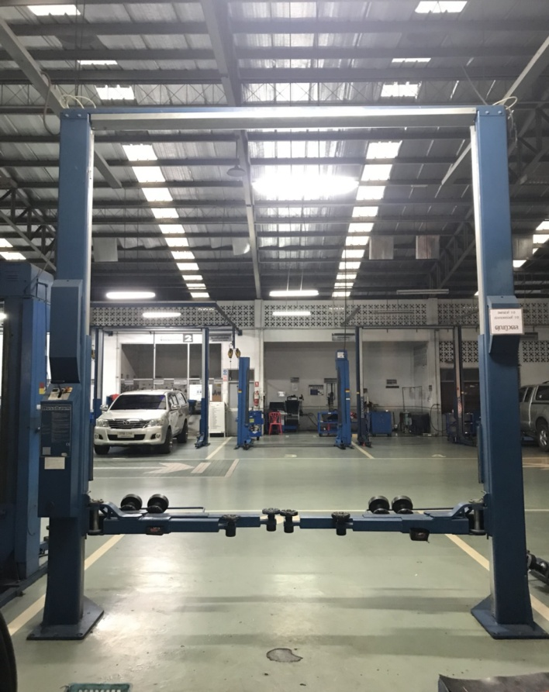
1

2
6
1
3

8

9
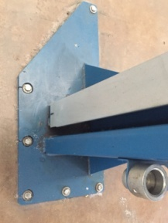

7

4
5
ระดับต่างกันไม่เกิน 5 cm.

ลำดับ | รายการตรวจเช็ค |  |  | รายละเอียดในการตรวจเช็ค
1 | การรั่วของกระบอกไฮโดรลิค |  |  | ตรวจสอบที่สายลม PU เหนือชุดควบคุมลิฟท์ต้องแห้ง ไม่มีน้ำมันในสาย และไม่มีน้ำมันรั่วตามจุดต่างๆ
2 | ระบบ Safety Lock |  |  | การกดสวิตช์ปลดล็อค ฟัน Safety ต้องขยับ เข้า/ออก
3 | การล็อคของแขนยกรถ |  |  | ดูที่เฟืองล็อคที่ปลายแขน ขณะที่ยกลิฟท์ขึ้นจากพื้นล่างสุด เมื่อยกลิฟท์ขึ้นแล้วแขนต้องถูกล็อค
 |  |  |  | ไม่สามารถหมุนได้อีก
4 | ยางรองยกรถ |  |  | ต้องอยู่ในสภาพดีไม่ฉีกขาด ขาต่อไม่เสียรูปทรง และน็อตยึดยางรองขาลิฟท์ต้องแน่น มีครบ 2 ตัว/1 ก้อน
5 | ความต่างระดับแขนลิฟท์ |  |  | ยกลิฟท์ขึ้นให้แขนลิฟท์อยู่ที่ระดับอ้างอิง แขนลิฟท์ซ้ายและขวา อยู่เสมอกันหรือต่างกันไม่เกิน 5 cm
6 | น็อตยึดฟันล็อคแขนลิฟท์ |  |  | น็อตยึดฟันล็อคแขนลิฟท์ทั้ง 4 ตัวต้องแน่นไม่คลายตัว
7 | สลิงและลูกรอก |  |  | สลิงไม่มีรอยฉีกขาด และ ไม่เป็นสนิมลูกรอกต้องหมุนได้คล่องตัวในช่วงที่ใช้งาน
8 | ชุดควมคุมลิฟท์ |  |  | เมนสวิตช์ ปุ่มกดต้องอยู่ในสภาพสมบูรณ์ ไม่แตกหัก และสามารถใช้งานได้ตามปกติ
9 | สกรูยึดฐานลิฟท์ทั้งหมด |  |  | ต้องขันแน่นทุกตัว (8 ตัว / 1 เสา)
10 | การขึ้น - ลง ของลิฟท์ และสวิตช์ตัดสูงสุด |  |  | เมื่อกดลิฟท์ขึ้น ตัวแขนลิฟท์มีการ ขึ้น-ลง ที่ราบเรียบไม่สะดุด และเมื่อลิฟท์ขึ้นสูงจนแตะตัวลิมิต
 |  |  |  | ระบบต้องหยุดทำงานอัตโนมัติ
หมายเหตุ |  | : | ให้ผู้รับผิดชอบ นำภาพประกอบการบำรุงรักษาไปติดที่ลิฟท์ให้ตรงตามยี่ห้อ รุ่น ที่ใช้หน้างานจริง

ลิฟท์คานบน SPL 4500
บริษัท โตโยต้านนทบุรี ผู้จำหน่ายโตโยต้า จำกัด
ตารางการตรวจเช็คและบำรุงรักษา ลิฟท์ยกรถ 2 เสา (คานบน)
NUSSBAUM : SPL 4500

10

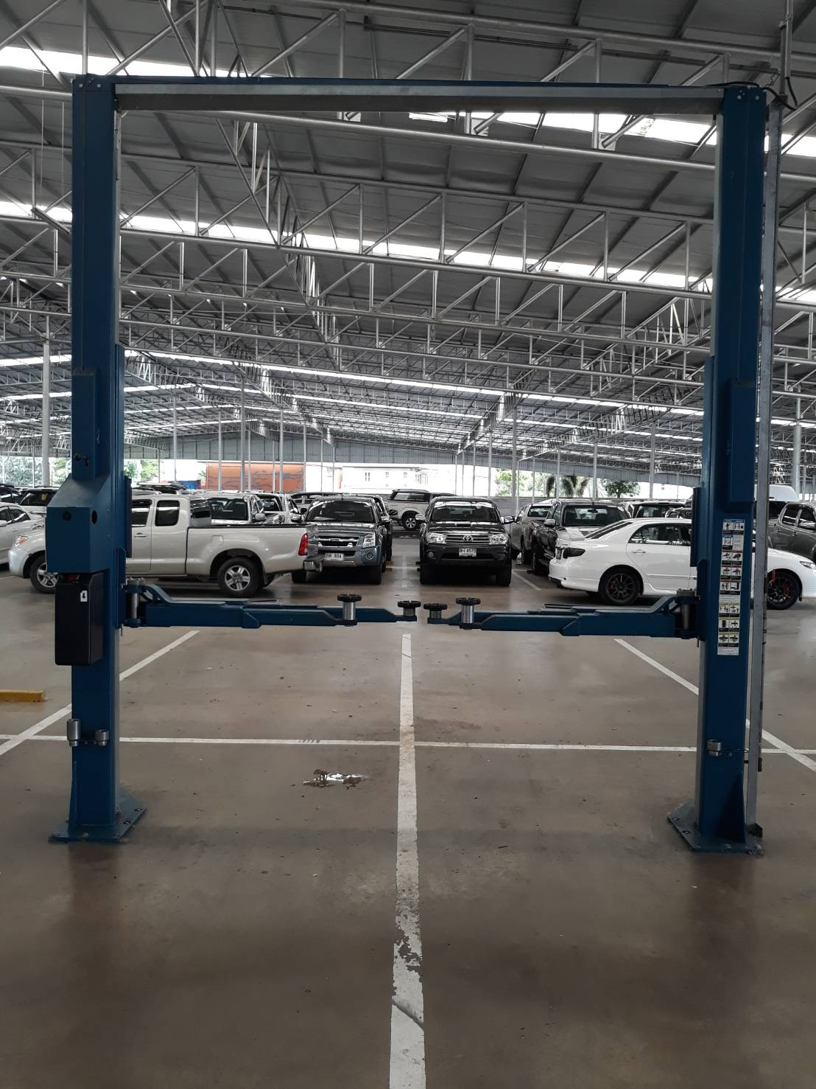
1

2
6

1
3

8

9

7
4
5
ระดับต่างกันไม่เกิน 5 cm.

ลำดับ | รายการตรวจเช็ค |  |  | รายละเอียดในการตรวจเช็ค
1 | การรั่วของกระบอกไฮโดรลิค |  |  | ตรวจสอบที่สายลมPU เหนือชุดควบคุมลิฟท์ต้องแห้ง ไม่มีน้ำมันในสาย และไม่มีน้ำมันรั่วตามจุดต่างๆ
2 | ระบบ Safety Lock |  |  | การกดสวิทช์ปลดล็อค ฟัน Safety ต้องขยับ เข้า/ออก
3 | การล็อคของแขนยกรถ |  |  | ดูที่เฟืองล็อคที่ปลายแขน ขณะที่ยกลิฟท์ขึ้นจากพื้นล่างสุด เมื่อยกลิฟท์ขึ้นแล้วแขนต้องถูกล็อค
 |  |  |  | ไม่สามารถหมุนได้อีก
4 | ยางรองยกรถ |  |  | ต้องอยู่ในสภาพดีไม่ฉีกขาด ขาต่อไม่เสียรูปทรงและน๊อตยึดยางรองขาลิฟท์ต้องแน่น มีครบ 2 ตัว/1 ก้อน
5 | ความต่างระดับแขนลิฟท์ |  |  | ยกลิฟท์ขึ้นให้แขนลิฟท์อยู่ที่ระดับอ้างอิง แขนลิฟท์ซ้ายและขวา อยู่เสมอกันหรือต่างกันไม่เกิน 5 cm
6 | น็อตยึดฟันล็อคแขนลิฟท์ |  |  | น็อตยึดฟันล็อคแขนลิฟท์ทั้ง 4 ตัวต้องแน่นไม่คลายตัว
7 | สลิงและลูกรอก |  |  | สลิงไม่มีรอยฉีกขาด และ ไม่เป็นสนิมลูกรอกต้องหมุนได้คล่องตัวในช่วงที่ใช้งาน
8 | ชุดควมคุมลิฟท์ |  |  | เมนสวิตช์ปุ่มกดต้องอยู่ในสภาพสมบูรณ์ ไม่แตกหัก และสามารถใช้งานได้ตามปกติ
9 | สกรูยึดฐานลิฟท์ทั้งหมด |  |  | ต้องขันแน่นทุกตัว (8 ตัว / 1 เสา)
10 | การขึ้น - ลง ของลิฟท์ และสวิตช์ตัดสูงสุด |  |  | เมื่อกดลิฟท์ขึ้น ตัวแขนลิฟท์มีการ ขึ้น-ลง ที่ราบเรียบไม่สะดุด
 |  |  |  | และเมื่อลิฟท์ขึ้นสูงจนแตะตัวลิมิต ระบบต้องหยุดทำงานอัตโนมัติ
หมายเหตุ |  | : | ให้ผู้รับผิดชอบ นำภาพประกอบการบำรุงรักษาไปติดที่ลิฟท์ให้ตรงตามยี่ห้อ รุ่น ที่ใช้หน้างานจริง

